גיליון1
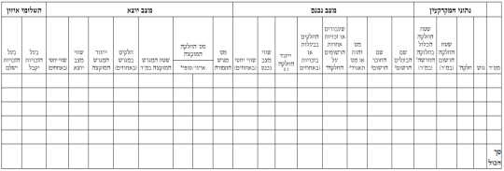
טבלת הקצאה ואיזון ללא הסכמת הבעלים

 | נתוני המקרקעין |  |  |  | מצב נכנס |  |  |  |  |  | מצב יוצא |  |  |  |  |  |  |  |  | תשלומי איזון
מס"ד | מס' גוש | מס' חלקה | שטח החלקה הרשום (במ"ר) | שטח החלקה הכלול בחלוקה החדשה ( במ"ר) | שם הבעלים הרשום | שם החוכר הרשום | מס' זהות או מס' תאגיד | שעבודים או זכויות אחרות הרשומים על החלקה | החלקים בבעלות או בזכויות ( באחוזים) | ייעוד החלקה | שווי מצב נכנס | שווי יחסי באחוזים | מספר המגרש המוקצה |  | שטח המגרש המוקצה ( במ"ר ) | חלקים במגרש ( באחוזים) | ייעוד המגרש המוקצה | שווי מצב יוצא | שווי יחסי באחוזים | בעל הזכויות יקבל | בעל הזכויות ישלם
 |  |  |  |  |  |  |  |  |  |  |  |  | ארעי | סופי

סך הכל

